关系图
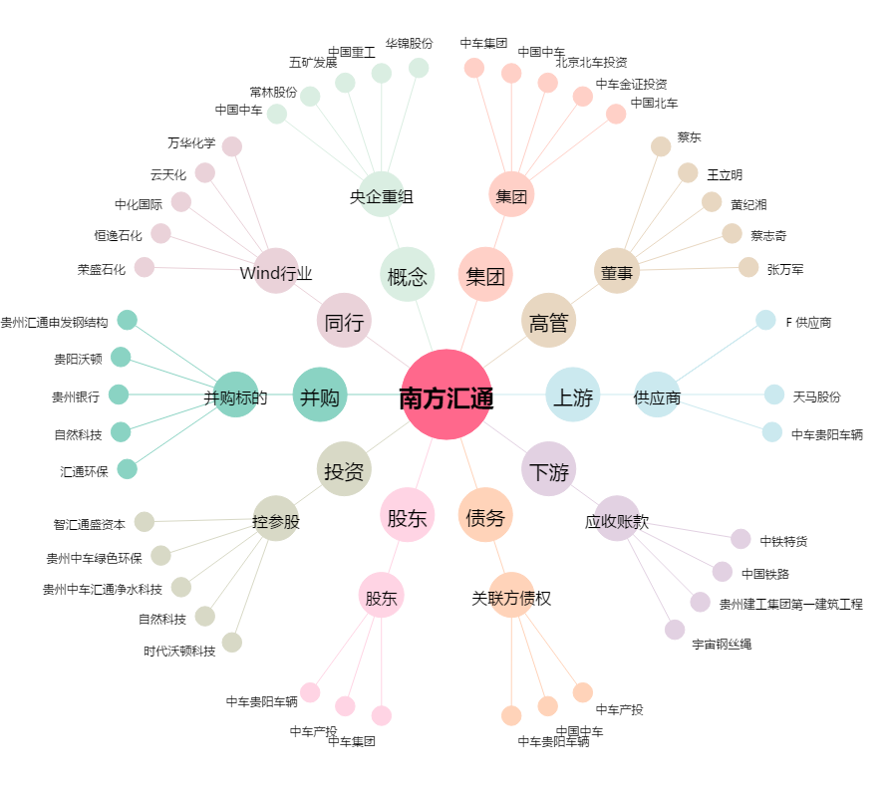
南方汇通[000920.SZ] - 关系概览图

